NEW INTER
Шпон
Американского
ореха TA06B
Кабинет руководителя NEW INTER
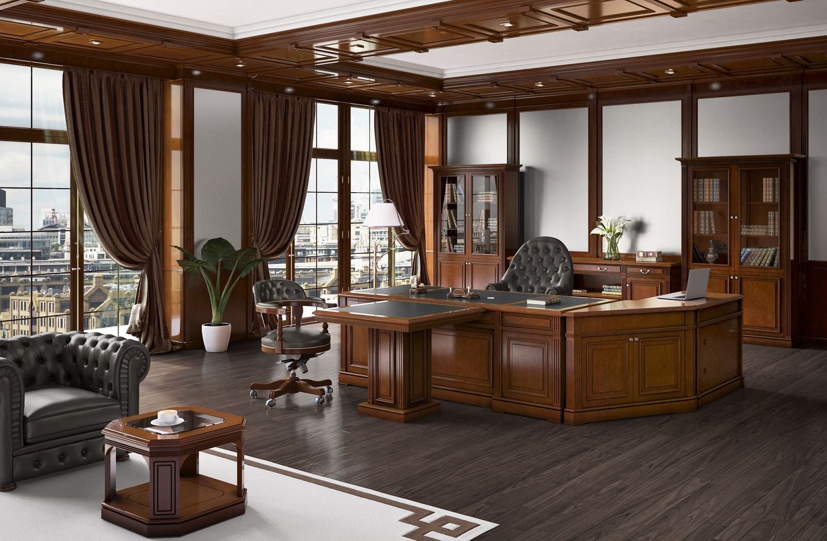
Складская программа
№ | Артикул | Наименование | Размер | Иллюстрация | Цвет и описание | Розничная цена
1 | IN-2210 | Стол письменный | 2200*1000*800 |  | Массив. Шпон Американского ореха TA06B/черная кожа TA106 | 962,188р.
2 | IN-PC | Cтол компьютерный | 1050*550*800 |  | Массив. Шпон Американского ореха TA06B | 344,014р.
3 | IN-U22L | Угловая приставка левая | 1056*606*800 |  | Массив. Шпон Американского ореха TA06B | 372,171р.
4 | IN-U22R | Угловая приставка правая | 1056*606*800 |  | Массив. Шпон Американского ореха TA06B | 372,171р.
5 | IN-1010 | Стол брифинг | 1000*1000*800 |  | Массив. Шпон Американского ореха TA06B/черная кожа TA106 | 352,046р.
6 | IN-1414A | Стол для заседаний (конечный элемент) | 1400*1400*780 |  | Массив. Шпон Американского ореха TA06B/черная кожа TA106 | 323,082р.
7 | IN-1414В | Стол для заседаний (средний элемент) | 1400*1400*780 |  | Массив. Шпон Американского ореха TA06B/черная кожа TA106 | 316,333р.
8 | IN-06 | Стол журнальный | 600*600*450 |  | Шпон Американского ореха TA06B/стекло | 197,664р.
9 | IN-12 | Стол журнальный | 1200*600*450 |  | Шпон Американского ореха TA06B/стекло | 232,057р.
10 | IN-1321U | Шкаф двухдверный, универсальный (может использоваться как гардероб или как шкаф для документов) | 1334*422*2100 |  | Массив. Шпон Американского ореха TA06B | 489,456р.
11 | IN-1321G | Шкаф со стеклянными дверками | 1334*422*2100 |  | Массив. Шпон Американского ореха TA06B/стекло | 549,208р.
12 | IN-2221 (2G+2W) | Шкаф 4-х дверный | 2230*422*2100 |  | Массив. Шпон Американского ореха TA06B/стекло | 885,678р.
13 | IN-GA | Греденция | 1151*441*860 |  | Массив. Шпон Американского ореха TA06B | 338,831р.
14 | IN-GB | Греденция | 2270*441*860 |  | Массив. Шпон Американского ореха TA06B | 548,201р.

Нескладская программа (элементы в наличии на12.01.2026)
№ | Артикул | Наименование | Размер | Иллюстрация | Цвет и описание | Розничная цена
15 | IN-H | Шкаф для холодильника | 840*560*860 |  | Массив. Шпон Американского ореха TA06B | 202,885р.
16 | IN RE BL | Боковая панель стола для приемной | 870*68*1150 |  | Массив. Шпон Американского ореха TA06B | 61,031р.
17 | IN RE BR | Боковая панель стола для приемной | 870*68*1150 |  | Массив. Шпон Американского ореха TA06B | 60,950р.
18 | IN RE U2 | Угловая секция стола для приемной | 1202*1202*1150 |  | Массив. Шпон Американского ореха TA06B | 314,532р.
19 | IN RE 1 | Секция стола для приемной | 800*870*1150 |  | Массив. Шпон Американского ореха TA06B | 158,537р.
20 | IN RE 2 | Секция стола для приемной | 1600*870*1150 |  | Массив. Шпон Американского ореха TA06B | 247,567р.
21 | IN-PAK | Пилястра соединительная (в комплект входят внешняя и внутренняя части) | 96*37*745 |  | Массив. Шпон Американского ореха TA06B | 38,511р.
22 | IN-PAB1S | Стол для совещаний (соед. элемент) | 900*740*788 |  | Массив. Шпон Американского ореха TA06B/черная кожа TA106 | 93,638р.
23 | IN-PAB2L | Стол для совещаний (конечный элемент) | 1859*740*788 |  | Массив. Шпон Американского ореха TA06B/черная кожа TA106 | 199,640р.
24 | IN-PAB2S | IN-PAB2S Стол для совещаний (соед. элемент) | 1800*740*788 |  | Массив. Шпон Американского ореха TA06B/черная кожа TA106 | 184,108р.
25 | IN-PAB2S | Стол для совещаний (соед. элемент) | 1400*740*788 |  | Массив. Шпон Американского ореха TA06B/черная кожа TA106 | 147,287р.
26 | IN-PAU | Угловой элемент стола для совещаний | 1040*1040*790 |  | Массив. Шпон Американского ореха TA06B | 141,883р.
27 | IN-PA3L | IN-PA3L Стол для совещаний (конечный элемент) | 2155*740*790 |  | Массив. Шпон Американского ореха TA06B/зеленая кожа TA113 | 138,343р.
28 | IN-PA3R | Стол для совещаний (конечный элемент) | 2155*740*790 |  | Массив. Шпон Американского ореха TA06B/зеленая кожа TA113 | 138,343р.
29 | IN-KS | Угловой соединительный элемент для шкафов | 140*140*2100 |  | Шпон Американского ореха TA06B | 33,538р.
Перетяжка топа IN-2210 в другой цвет (складская кожа Stella) 30 000р. Перетяжка остальных позиций 25 000 р. за ед.

